A套
学生套餐A套
2026/6/8--6/12
日期 | 菜单 | 原料 | 重量/克 | 能量 （千卡） | 蛋白质（克） | 脂肪 （克） | 碳水化合物（克） | 膳食纤维（克）
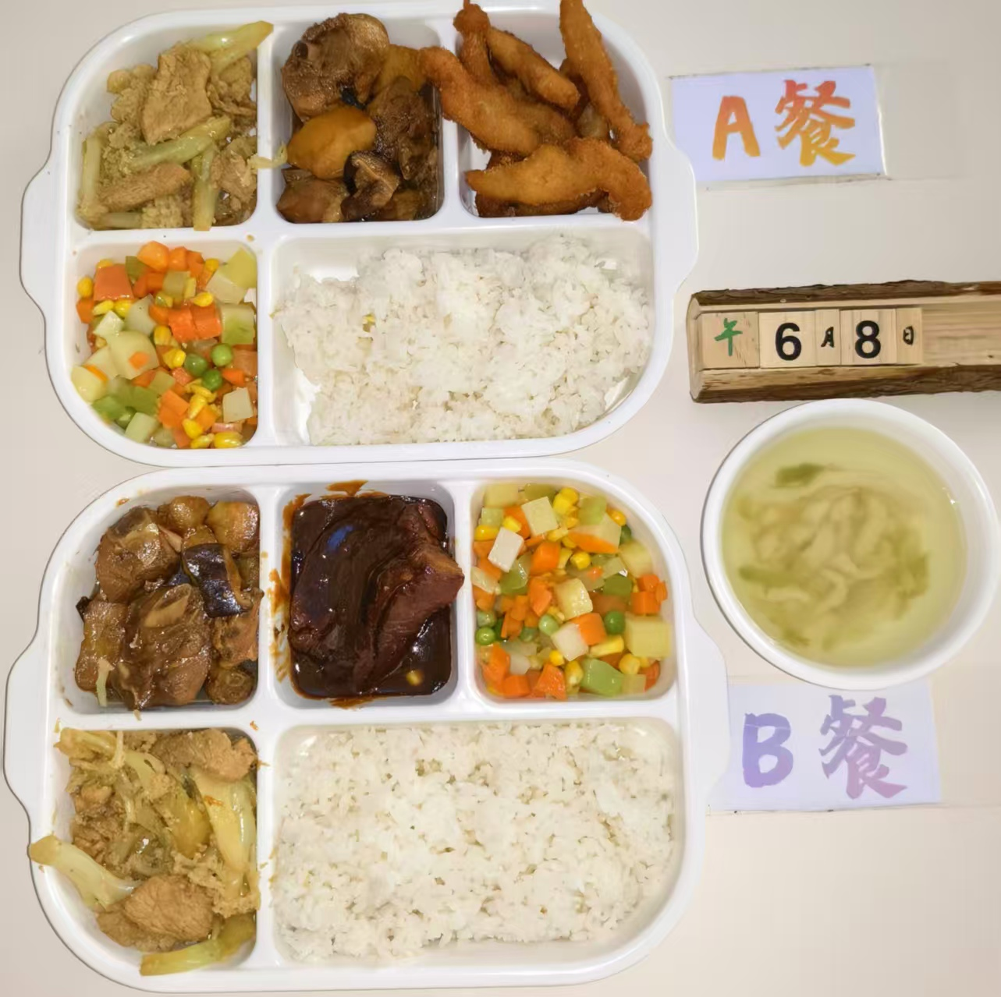
周一 | 椒盐排条 | 排条 | 150 | 1070 | 58 | 45 | 112 | 6
 | 土豆烧鸭块 | 鸭块 | 150
 |  | 土豆 | 30
 | 花菜肉片 | 花菜 | 40
 |  | 肉片 | 100
 | 什锦玉米粒 | 玉米粒 | 60
 |  | 胡萝卜 | 30
 |  | 青豆 | 30
 | 榨菜肉丝汤 | 榨菜 | 20
 |  | 肉丝 | 20
 | 米饭 | 大米 | 200
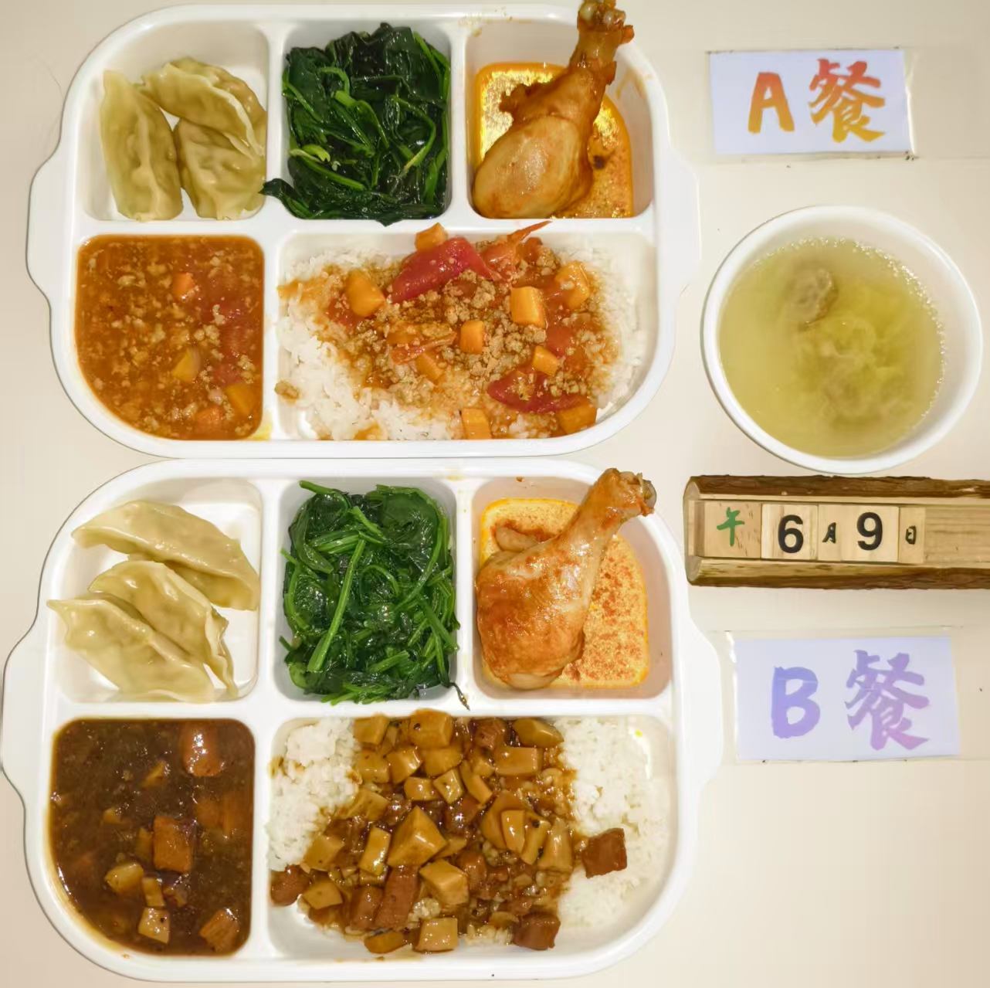
周二 | 番茄肉糜盖码饭 | 肉末 | 50 | 990 | 55 | 38 | 115 | 7
 |  | 胡萝卜丁 | 40
 |  | 番茄 | 40
 |  | 米饭 | 180
 | 奥尔良烤鸡腿 | 琵琶腿 | 140
 | 玉米蒸饺 | 玉米蒸饺 | 100
 | 鲜香虾皮菠菜 | 虾皮 | 10
 |  | 菠菜 | 120
 | 白菜肉圆汤 | 大白菜 | 20
 |  | 肉圆 | 20
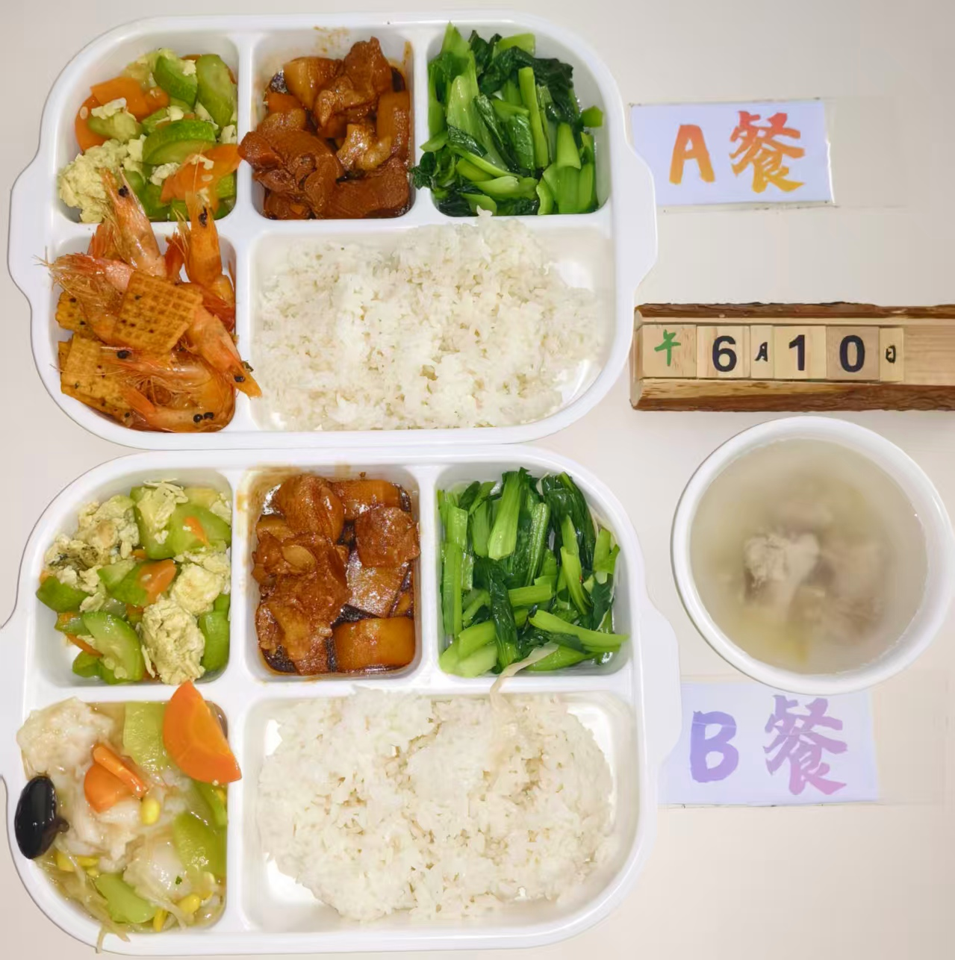
周三 | 锅巴基围虾 | 基围虾 | 130 | 1080 | 60 | 48 | 108 | 6
 |  | 锅巴 | 20
 | 本帮红烧肉 | 五花肉 | 120
 |  | 土豆 | 40
 | 西葫芦炒蛋 | 西葫芦 | 75
 |  | 鸡蛋 | 10
 | 青菜烩豆皮 | 青菜 | 100
 |  | 豆皮 | 20
 | 冬瓜排骨汤 | 小排块 | 20
 |  | 冬瓜 | 20
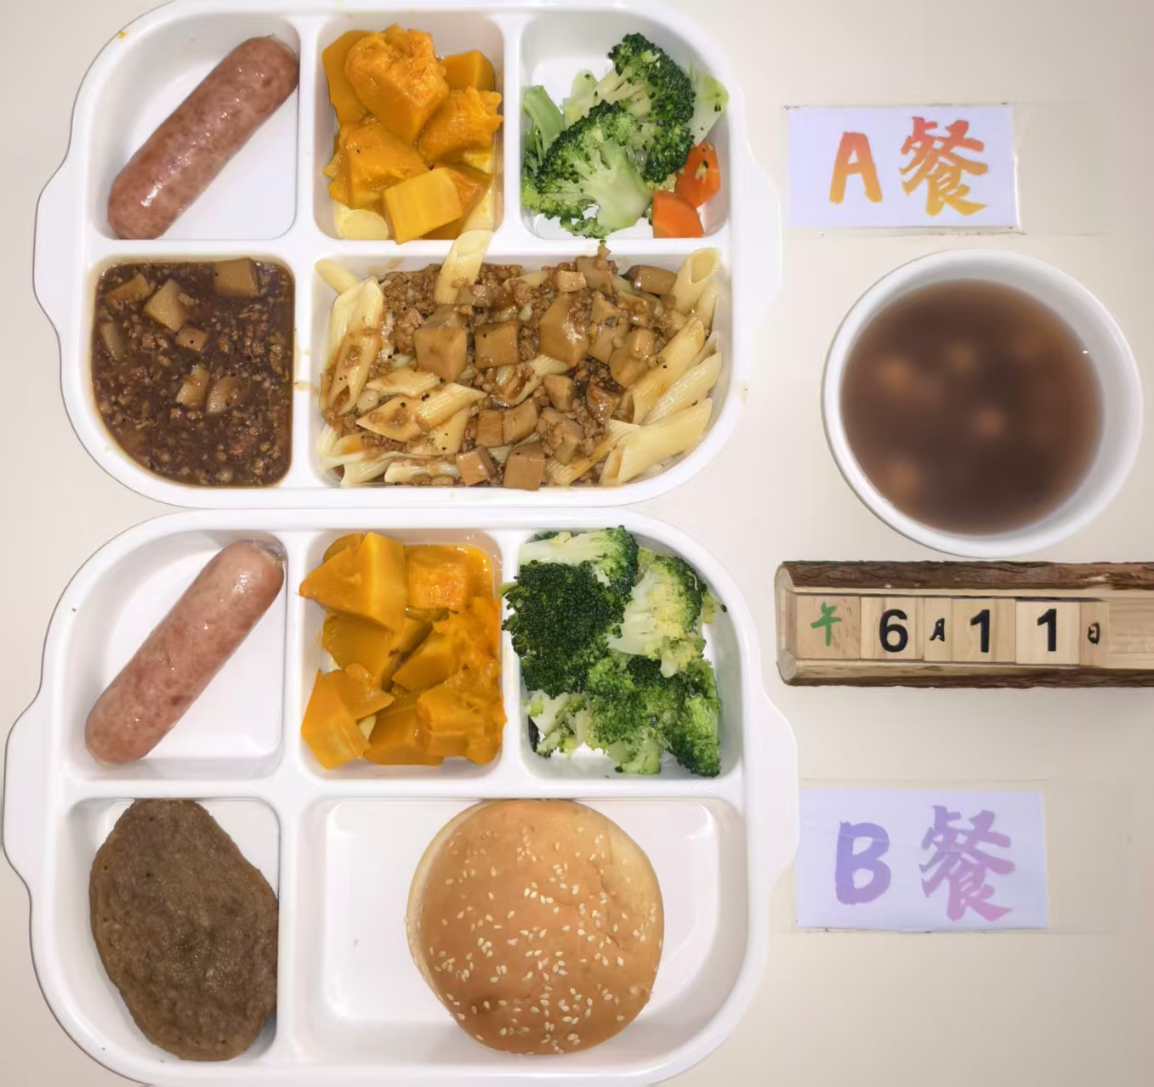
 | 米饭 | 大米 | 200
周四 | 黑椒菌菇肉酱意大利面 | 杏鲍菇 | 40 | 950 | 42 | 35 | 110 | 8
 |  | 肉糜 | 50
 |  | 洋葱 | 20
 |  | 斜管面 | 80
 | 火山石烤肠 | 烤肠 | 120
 | 蒸南瓜 | 南瓜 | 130
 | 清炒西兰花 | 西兰花 | 100
 |  | 胡萝卜 | 20
 | 赤豆圆子汤 | 红豆 | 20
 |  | 圆子 | 20
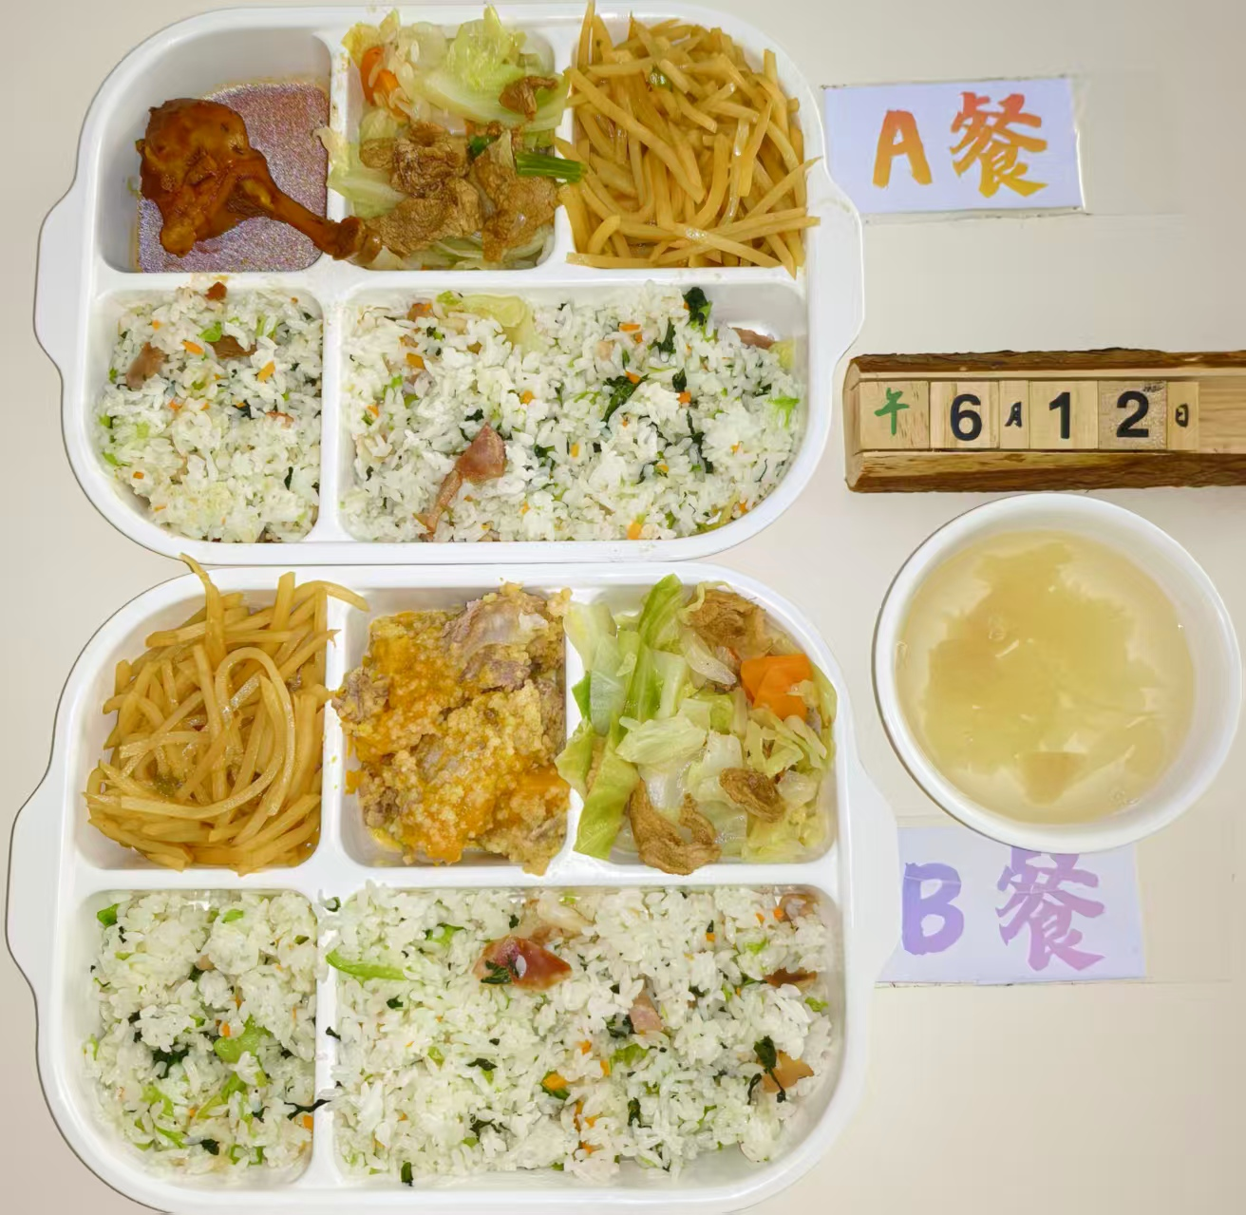
周五 | 陈皮鸭腿 | 鸭排腿 | 150 | 1020 | 48 | 40 | 115 | 7
 | 咸肉菜饭 | 咸中方 | 50
 |  | 青菜 | 50
 |  | 胡萝卜 | 5
 |  | 米饭 | 180
 | 干锅包菜 | 五花肉片 | 20
 |  | 卷心菜 | 90
 |  | 胡萝卜 | 10
 | 家常土豆丝 | 土豆 | 100
 |  | 青椒 | 20
 | 雪梨银耳汤 | 雪梨 | 20
 |  | 银耳 | 20

